商品マスター初期画面
画面仕様書 |  |  | システム名称 |  |  | サブシステム名称 |  |  |  | クラス番号
 |  |  |  |  |  |  |  |  |  | 2A19SI
名称 | 商品マスター画面 |  | 入出庫管理システム |  |  | 商品登録システム |  |  |  | 氏名
 |  |  |  |  |  |  |  |  |  | 松山 流圭
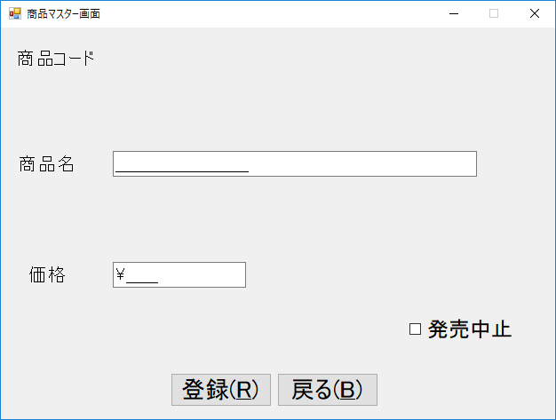
 |  |  |  |  |  |  | 画面詳細
1
2
 |  |  |  |  |  |  | フォーム名 |  | F_PRODUCT

 |  |  |  |  |  |  | 画面サイズ |  | 640x480

5
3
 |  |  |  |  |  |  | 背景色 |  | 規定値

 |  |  |  |  |  |  | 文字種類 |  | MS UI ゴシック

 |  |  |  |  |  |  | 文字サイズ |  | 9
6
4
 |  |  |  |  |  |  | 文字色 |  | 黒

7
 |  |  |  |  |  |  | 注意事項

8
9

 | 名称 | 使用コントロール | Caption | 初期値 | 必須入力 | TAB順 | 桁制限 | その他
1 | PCordLabel | label | 商品コード |  |  | - |  | フォントサイズ１６
2 | Pnlabel1 | label |  |  |  | - |  | フォントサイズ１６
3 | PNameLabel | label | 商品名 |  |  | - |  | フォントサイズ１６
4 | PpriceLabel | label | 価格 |  |  | - |  | フォントサイズ１６
5 | PnmaskedText | MaskedTextBox |  |  | 〇 | 1 | 25 | フォントサイズ１６、最大25文字入力可
6 | PpmaskedText | MaskedTextBox |  |  | 〇 | 2 | 6 | フォントサイズ１６、数字のみ入力可
7 | DisconBox | CheckBox | 発売中止 | TRUE |  | 3 |  | フォントサイズ１８、 チェックをオンにすることで発売中止のフラグを立てる
8 | Regibutton | Button | 登録(&R) |  |  | 4 |  | フォントサイズ２０
9 | PBoxExitbutton | Button | 戻る(RB) |  |  | 5 |  | フォントサイズ２０
10
11
12
13
14
15
16
17
18
19
20
21
22
23
24
25
26
27
28
29
30

その他

